IO関連図
IO関連図
システム名 | サブシステム名 | 機能名 | 作成会社 | 担当者
勤怠管理システム | 勤怠情報管理 | 勤怠承認一覧（画面）/勤怠承認詳細（画面） | SYM | 陳徐輝

ログイン
勤怠承認一覧（管理者のみ）
勤怠承認一覧（管理者のみ）
勤怠承認一覧（管理者のみ）

社員情報
勤怠実績

備考

画面レイアウト（勤怠承認一覧）
画面レイアウト
システム名 |  |  |  | サブシステム名 |  |  |  |  | 機能名 |  |  |  |  |  |  |  | 作成会社 | 担当者
勤怠管理システム |  |  |  | 勤怠情報管理 |  |  |  |  | 画面レイアウト（勤怠承認一覧） |  |  |  |  |  |  |  | SYM | 陳徐輝

ログアウト
 |  |  |  |  |  |  |  |  |  |  |  |  |  | （管理者権限）
 |  | 社員ID |  | BBBB
 |  | 所属 |  | BBBB |  | ▽ |  |  |  |  |  |  |  |  |  |  |  |  | ※ | 社員ID、英数、押すと該当社員の＜勤怠承認詳細＞画面に移動する
 |  | 氏名 |  | BBBB |  |  |  |  |  |  |  |  |  |  |  |  |  |  |  | 所属、選択できる
 |  | 勤務状態 |  | BBBB |  | ▽ |  |  |  |  |  |  |  |  |  |  |  |  |  | 氏名、１０桁まで入力
クリア
 |  | 申請状態 |  | BBBB |  | ▽ |  |  |  |  |  |  |  |  |  |  |  |  |  | 勤務状態、選択できる
 |  | 勤務年月 |  | YYYY/MM |  |  | —— | YYYY/MM |  |  |  |  |  |  |  |  |  |  |  | 申請状態、選択できる
 |  |  |  |  |  |  |  |  |  |  |  |  |  |  |  |  |  |  |  | 勤務年月日、YYYYMMで入力、YYYYMMで入力DB保存、YYYY/MMで画面表示
検索

 | 社員ID |  | 氏名 |  | 所在部門 |  |  | 作業時間 |  | 休憩時間 | 残業時間 | 欠勤時間 | 勤務状態 |  | 申請状態 |  |  |  |  | 検索、
 | ＯＯＯ |  | ＯＯＯ |  | ＯＯＯ |  |  | ＯＯＯ |  | ＯＯＯ | ＯＯＯ | ＯＯＯ | ＯＯＯ |  | ＯＯＯ | △ |  |  |  | 社員ID、所属、氏名、勤務状態、申請状態、勤務年月日の入力有無により、組み合わせた条件で検索を実施する
 |  |  |  |  |  |  |  |  |  |  |  |  |  |  |  |  |  |  |  | 各項目に入力の無い場合は、項目を検索条件から外す

 |  |  |  |  |  |  |  |  |  |  |  |  |  |  |  |  |  |  |  | クリア
 |  |  |  |  |  |  |  |  |  |  |  |  |  |  |  |  |  |  |  | 検索の条件クリアする

 |  |  |  |  |  |  |  |  |  |  |  |  |  |  |  |  |  |  |  | ログアウト
 |  |  |  |  |  |  |  |  |  |  |  |  |  |  |  |  |  |  |  | ログイン画面に移動する

 |  |  |  |  |  |  |  |  |  |  |  |  |  |  |  | ▽

画面レイアウト（勤怠承認詳細）
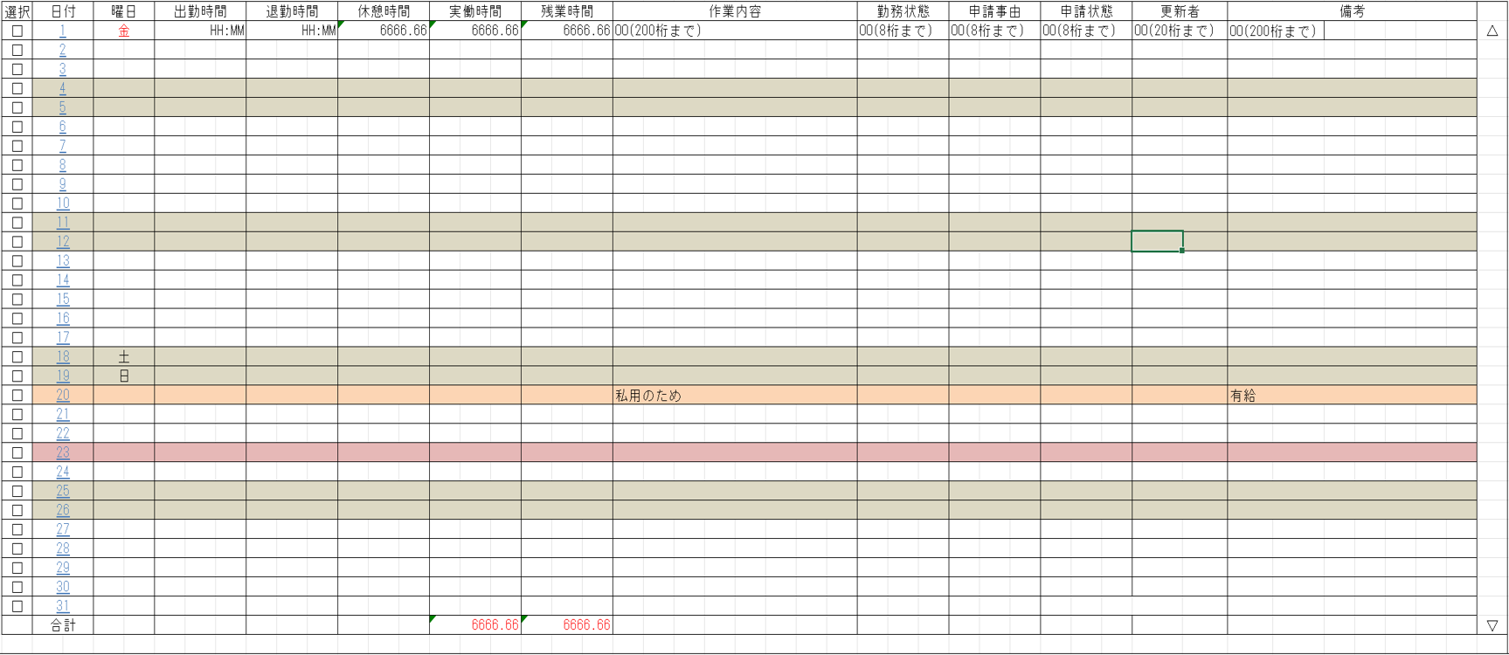
画面レイアウト
システム名 | サブシステム名 | 機能名 | 作成会社 | 担当者
勤怠管理システム | 勤怠情報管理 | 勤怠承認一覧（画面）/勤怠承認詳細（画面） | SYM | 陳徐輝

勤怠承認詳細
*管理者権限*
勤怠承認詳細仕様
承認：選択したものを一覧で表示する。もう一度、承認ボタンを押したら、選択したものの変更を認める（ヒューマンエラー対策）
一括選択：すべて選択する。
戻る：「7.勤怠承認一覧」に戻る
勤務状態：０は出勤、１は有休、２は欠勤、３はその他
申請状態：０は承認待ち、１は承認済み

ログアウト

一括選択
承認
却下
戻る

書式文字
画面レイアウトで使用される書式文字の説明

666666.66
数値型
記号 | 種別 | 意味 | 表記 | 入力値 | 表示/結果
6 | 表示 | 数値を表示する桁であることを表す。 値がない場合は右詰でゼロサプライして表示する。 |  | 1234 | 001234.00
999999
9 | 入力 | 数値を入力する桁であることを表す。 入力時は指定された桁数をすべて満たす必要がある。 |  | 1234 | 入力エラー （6桁すべて要入力）
ZZ,ZZZ,ZZ6.6ZZ
Z | 表示 | 6とともに用い、ゼロサプレスされる桁であることを表す。 |  | 1234.500 | 1,234.5
ZZZZZZZZ9.ZZ
 | 入力 | 9とともに用い、任意入力可能な桁であることを表す。 |  | 1234 | 入力OK

OOOOOOOO
文字型
記号 | 種別 | 意味 | 表記 | 入力値 | 表示/結果
O | 表示 | 文字を表示可能な桁であることを表す。個数が最大文字数を表す。 数値の場合とは異なり、値のない部分は表示しない。 |  | ABCDEF | ABCDEF
BBBBBBBB
B | 入力 | 文字を入力可能な桁であることを表す。個数が最大文字数を表す。 数値の場合とは異なり、値のない部分は表示しない。 |  | ABCDEF | 入力OK

YYYY/MM/DD
日付・時刻型
記号 | 種別 | 意味 | 表記 | 入力値 | 表示/結果
Y, M. D | 日付 | 日付を表示あるいは入力することを表す。 入力/出力の区別は項目説明書に記述される。 |  | 2005年 2月15日 | 2005/02/15
HH:MM:SS
H, M, S | 時刻 | （24時制の）時刻を表示あるいは入力することを表す。 入力/出力の区別は項目説明書に記述される。 |  | 19時4分 35秒 | 19:04:35
HH:MM:SS AM/PM
AM/PM | 時刻 | （12時制の）時刻を表示あるいは入力することを表す。 入力/出力の区別は項目説明書に記述される。 |  | 19時4分 35秒 | 19:04:35

その他ルール
半角/全角の区別は画面レイアウトで使用されている文字に依存する。

